Lind
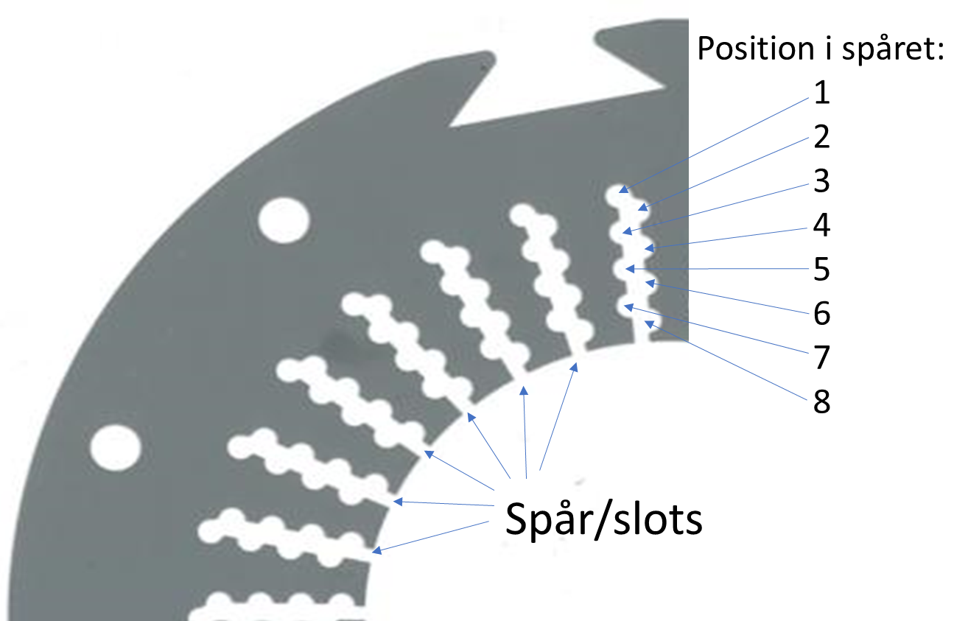
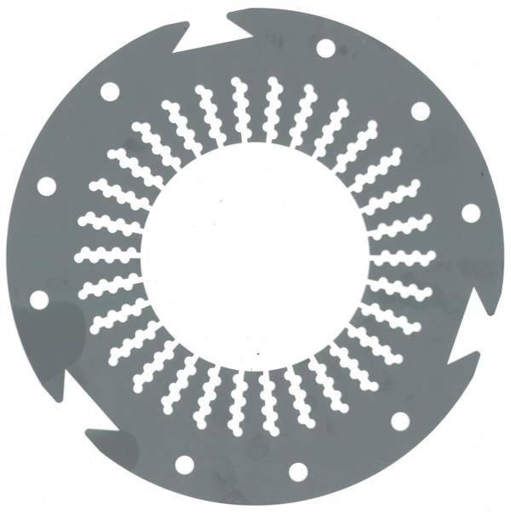
 |  |  | Lindnings utläggning stator med 20-48 spår och med 4-8 positioner i varje spår |  |  |  |  |  |  |  |  |  |  |  |  |  |  |  |  |  |  |  |  |  |  | REM 2025
 |  |  |  |  |  |  |  |  |  |  |  |  |  |  |  |  |  |  |  |  |  | Legend:
 |  | Poler | 6 | nb. |  |  | In Diam: | 0.30 | m |  |  | Airgap: | 2 | mm |  |  | frekv. | 8 | Hz |  |  | Input
 |  | Faser: | 3 | st |  |  | Höjd: | 0.50 | m |  |  | PM h: | 5 | mm |  | N45SH | Rmn | 1.32 | T |  |  | Parameter
 |  | RPM | 160 | rpm |  |  | Stat. fill: | 50% | . |  |  | Rot. fill | 50% | . |  | N45SH | H_c | 1.035 | MA/m |  |  | Resultat
 |  | Q Spår: | 32 | st
 |  |  | SKÄRP DIG: UDDA ANTAL POLER FUNKAR INTE!!!!
 |  | Pos:\Slot: | 1 | 2 | 3 | 4 | 5 | 6 | 7 | 8 | 9 | 10 | 11 | 12 | 13 | 14 | 15 | 16 | 17 | 18 | 19 | 20 | 21 | 22 | 23 | 24 | 25 | 26 | 27 | 28 | 29 | 30 | 31 | 32 | 33 | 34 | 35 | 36 | 37 | 38 | 39 | 40 | 41 | 42 | 43 | 44 | 45 | 46 | 47 | 48
r | 1 | 1
s | 2 | 2
t | 3 | 3
u | 4 | 4
v | 5 | 5
x | 6 | 6
y | 7 | 7
z | 8 | 8
 |  |  |  |  |  | För att klara denna övning börjar du med att rita upp en spårstjärna (se i kompendiet/föreläsningar)...
 |  |  |  |  |  | Du får tre "inlämningsförsök" (varav labb-tillfället är den första) sedan får du en ny lindning
 |  | Koll: |  |  |  | Ifyllnings-Instruktion:
 |  | Sum ledare/spår: |  |  |  | Först: fyll i ingångsdata i gula rutorna upp till vänster (D4-D7) fyll sedan i lindningsmatrisen (del av D10:AY17)
 |  | Fas | Up + | Ned - |  | OBS1: för varje ruta i ramen ovan (alla positioner i statorn i alla spår):
 |  | 1 | 0 | 0 |  | fyll i en "fas-siffra" positiv för linding uppåt och negativ för neråt i spår (se tabell A10:B17)
 |  | 2 | 0 | 0 |  | t.ex "+3" i ruta H12 om fas tre lindas uppåt med en kable i spår 5 posistion 3.
 |  | 3 | 0 | 0 |  | Kolla sedan i "Koll"-rutan att rätt antal (lika många) har använts för upp och ned för vardera fas.
 |  | 4 | 0 | 0 |  | Ändra inte något annat...
 |  | 5 | 0 | 0 |  | OBS1: försök använda alla positioner i alla spår (men om svårt så åtminstone >80%).
 |  | 6 | 0 | 0 |  | OBS2: du ska ha lika många lindningar upp som ned för varje fas (eller inte diffa med
 |  | 7 | 0 | 0 |  | mer än 1) annnars är det (i praktiken) omöjligt att linda
 |  | 8 | 0 | 0 |  | Innan labb måste du ladda upp ifylld excelfil i Studium
 |  |  |  |  |  | OBS3.Stämmer inte "Koll"-tabell så markera celler utaför området och "deleta" osynligt innehåll

 |  |  |  |  |  | Vill du kolla korrekthet på din lösning så tag pilarna från varje fas i spårstjärnan och
 |  |  |  |  |  | koppla ihop dem (grafiskt) så ska det bli dina faser mer rätt vinkel emellan

Funktionform för magnet vs sinus
 | Sin | Magnet
0 | 0 | 0
0.1 | 0.099833416647 | 0.10013635189
0.2 | 0.1986693308 | 0.2177731576
0.3 | 0.29552020666 | 0.34429146548
0.4 | 0.38941834231 | 0.47145463093
0.5 | 0.4794255386 | 0.59202188505
0.6 | 0.5646424734 | 0.70023094589
0.7 | 0.64421768724 | 0.79211310739
0.8 | 0.7173560909 | 0.86562061926
0.9 | 0.78332690963 | 0.92056403423
1 | 0.84147098481 | 0.95837490952
1.1 | 0.89120736006 | 0.98172519467
1.2 | 0.93203908597 | 0.9940473805
1.3 | 0.96355818542 | 0.99900788761
1.4 | 0.98544972999 | 0.99998950573
1.5 | 0.9974949866 | 0.99963669274
1.6 | 0.99957360304 | 0.99951043123
1.7 | 0.99166481045 | 0.99988781553
1.8 | 0.97384763088 | 0.99972670249
1.9 | 0.94630008769 | 0.99679900601
2 | 0.90929742683 | 0.9879791259
2.1 | 0.86320936665 | 0.96965818226
2.2 | 0.80849640382 | 0.93824166995
2.3 | 0.74570521218 | 0.89067909082
2.4 | 0.67546318055 | 0.82496993946
2.5 | 0.5984721441 | 0.74059153544
2.6 | 0.51550137182 | 0.63880055295
2.7 | 0.42737988023 | 0.52277115342
2.8 | 0.33498815016 | 0.39754740004
2.9 | 0.23924932921 | 0.26980479802
3 | 0.14112000806 | 0.14743380542
3.1 | 0.041580662433 | 0.038975349622
3.2 | -0.058374143428 | -0.055870076048
3.3 | -0.15774569414 | -0.16727328819
3.4 | -0.25554110203 | -0.29113501242
3.5 | -0.35078322769 | -0.41897916378
3.6 | -0.44252044329 | -0.54308363955
3.7 | -0.52983614091 | -0.65702269073
3.8 | -0.61185789094 | -0.75605513019
3.9 | -0.68776615918 | -0.83733110675
4 | -0.75680249531 | -0.8999076155
4.1 | -0.81827711106 | -0.94458088934
4.2 | -0.87157577241 | -0.97356068396
4.3 | -0.91616593675 | -0.99002570111
4.4 | -0.95160207389 | -0.99760971735
4.5 | -0.97753011767 | -0.99987348743
4.6 | -0.99369100363 | -0.99981770853
4.7 | -0.99992325756 | -0.99948728688
4.8 | -0.99616460884 | -0.99970734703
4.9 | -0.98245261262 | -0.99997780755
...

